Sayfa1
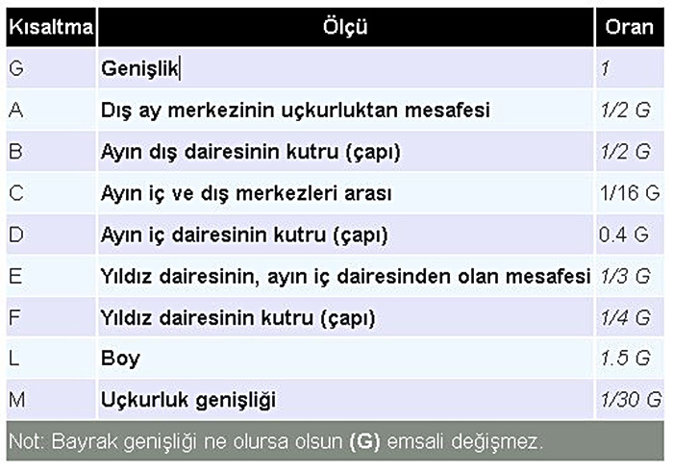
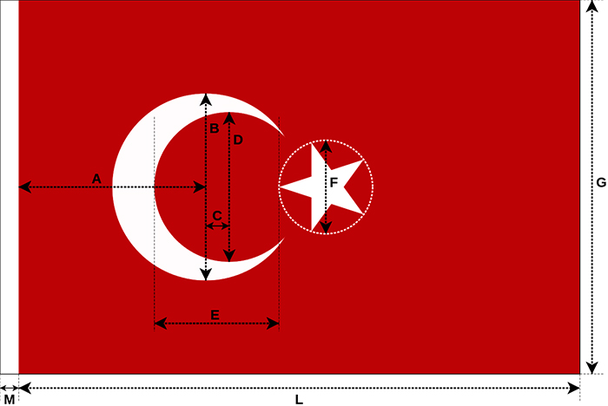
G | GENİŞLİK GİR | G | 150.00 |  | mm
A | Dış ay merkezinin uçkurdan uzaklığı | 1/2 G | 75.0000 | mm
B | Ayın dış dairesinin çapı (kutru) | 1/2 G | 75.0000 | mm
C | Ayı iç ve dış merkezleri arası | 1/16 G | 9.3750 | mm
D | Ayın iç dairesinin çapı (Kutru) | 0.4 G | 60.0000 | mm
E | Yıldız dairesinin, ayın iç dairesinden olan mesafesi | 1/3 G | 50.0000 | mm
F | Yıdız dairesinin çapı (Kutru) | 1/4 G | 37.5000 | mm
L | Boy | 1.5 G | 225.0000 | mm
M | Uçkurluk genişliği | 1/30 G | 5.0000 | mm
NOT | Bayrak genişliği ne olursa olsun (G) emsali değişmez.

